番号1～3 エビデンス
テスト用データ登録(番号1～3)
 | 掲示板データ登録
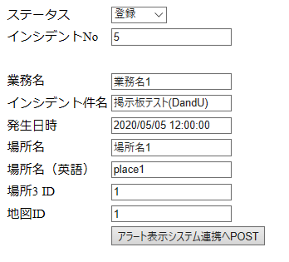

番号1～3
 | ■ユーザ 掲示板削除

 | ■アラート 掲示板データ登録
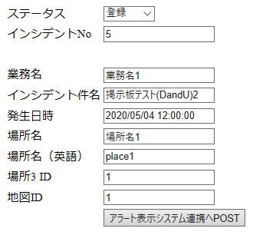

 | ■ユーザ 掲示板表示確認

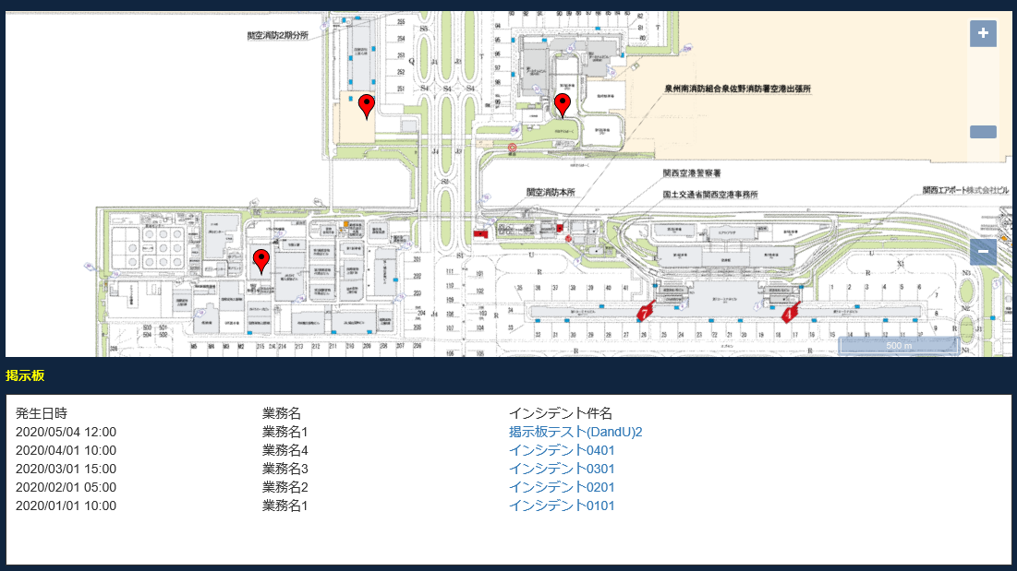

 | ■ユーザ 掲示板削除

番号4～6 エビデンス
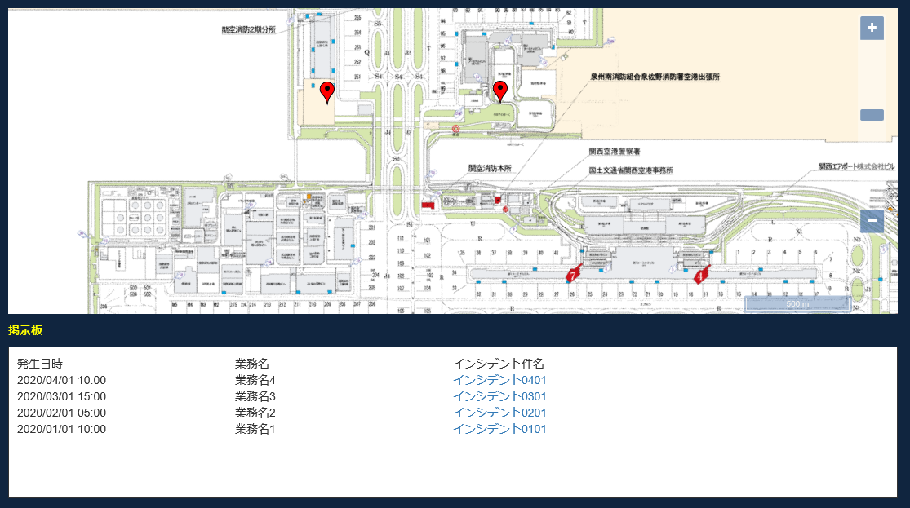
テスト用データ登録(番号4～6)
 | 掲示板データ登録
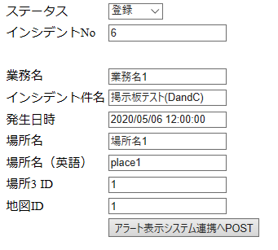

番号4～6
 | ■ユーザ 掲示板削除

 | ■アラート 掲示板データ完了
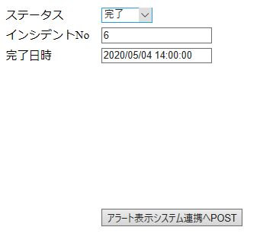

 | ■ユーザ 掲示板表示確認

